Geopark Identity
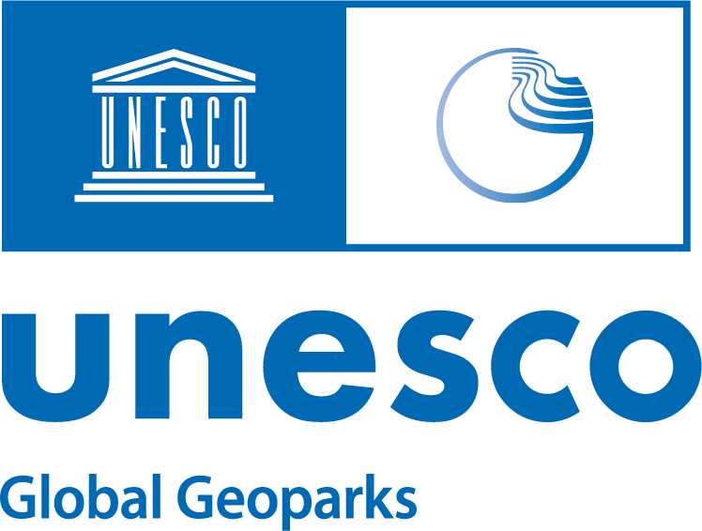
Evaluation Document - A / 評価表-A
Self-Evaluation / 自己評価

Please read the INTRODUCTION, CHECKLIST and the EXPLANATORY NOTE TO THE CHECKLIST before completing this form: https://en.unesco.org/sites/default/files/checklist_vf.pdf https://en.unesco.org/sites/default/files/explanatory_notes_vf_october2020.pdf
この評価表を記入する前に必ずINTRODUCTION、 CHECKLIST と EXPLANATORY NOTE TO THE CHECKLIST を読んでください: https://en.unesco.org/sites/default/files/checklist_vf.pdf https://en.unesco.org/sites/default/files/explanatory_notes_vf_october2020.pdf
 |  | Updated: October 2021 / 更新：２０２１年１０月
Identity / 基本情報
1. Name of the (a)UGGp
1. UGGp（申請地域）の名称

2. Name of the organization in charge of the (a)UGGp
2. UGGp（申請地域）担当組織の名称

Country / 国名
Telephone / 電話番号
E-mail (s) / メールアドレス
3. Address of the official management body of the (a)UGGp
3.UGGp（申請地域）公式管理運営団体

4. Size of territory and population (based on the most recently available figures)
4. 領域の面積と人口（最新の統計に基づいたもの）
Size in km2 / 面積（km2）
Population within the aUGGp / UGGp UGGp（申請地域）/UGGp内の人口
5. Contact persons
5. 連絡先
Main contact person and e-mail 連絡担当者とメールアドレス
Management body director and e-mail 管理運営団体の責任者とメールアドレス
Submitted by:
提出者：
Name / 氏名 | Position / 役職 | Date / 日付

Signature / 署名

